상품제안서
N트래블 초경량 5단 6K 고리형 암막 미니 양우산 | 상품코드: S46586

 |  |  |  |  |  |  | 02-713-8555 | www.synergygift.co.kr
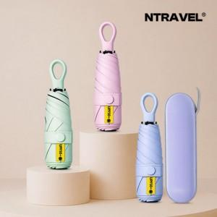

【상세/제작정보】

【인쇄/포장옵션】 | [손잡이] 레이저, [파우치] 파우치컬러 / 포장불가능

【공급단가】 | 수량 | 50~ | 100~ | 300~ | 1,000~ | 5,000~
*VAT별도 | 단가 | 6,300원 | 6,040원 | 5,800원 | 5,550원 | 5,340원

【상품 URL】 | https://www.synergygift.co.kr:443/src/goods_detail.php?gdno=46586

